Hoja1
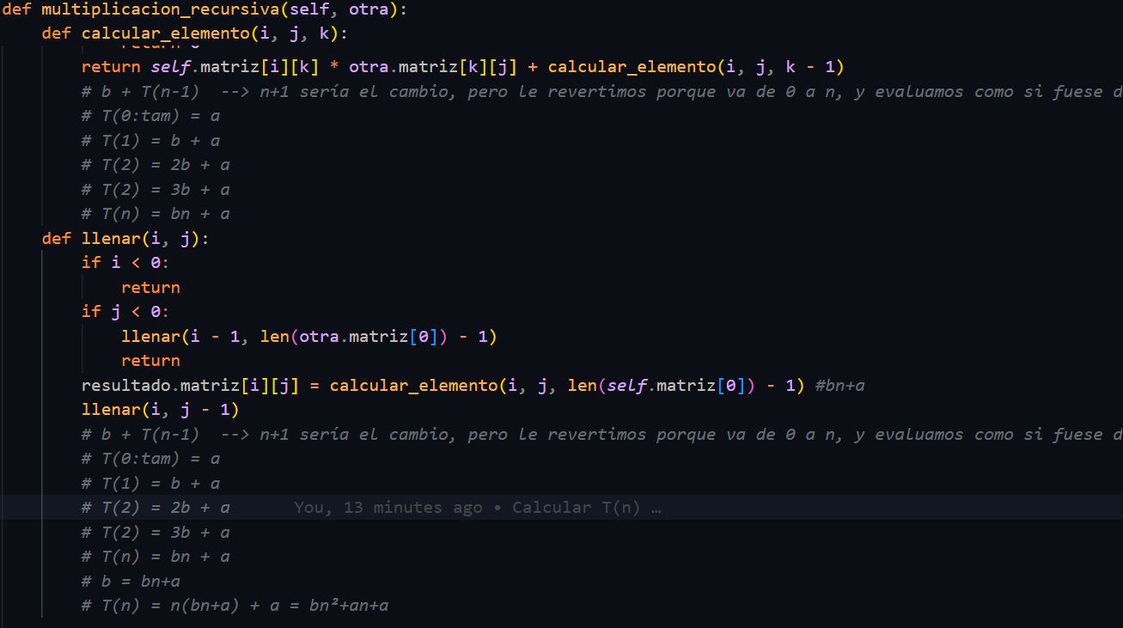
Evaluación
Datos | Secuencial | Recursivo
100 | 3060609 | 10101
200 | 24241209 | 40201
300 | 81541809 | 90301 | 3n³+6n²+6n+9
400 | 192962409 | 160401
500 | 376503009 | 250501
600 | 650163609 | 360601
700 | 1031944209 | 490701
800 | 1539844809 | 640801
900 | 2191865409 | 810901
1000 | 3006006009 | 1001001

